I. Část 3a
I. Část 3a
Grafické znázornění konsolidačního celku, jehož členem je povinná osoba, z hlediska vlastnického uspořádání

Grafické údaje o struktuře konsolidačního celku, jehož je povinná osoba součástí |  | Vyhláška č. 163/2014 Sb., v platném znění, příloha 10

Informace platné k datu: | 2018-03-31
 |  | Bod 3 písm. c)
U daného subjektu stačí uvést příslušné číslo odůvodnění:
1 - není institucí, finanční institucí, podnikem pomocných služeb nebo společností spravující aktiva podle článku 18 odst. 8 nařízení (EU) č. 575/2013
2 - nezahrnutí subjektu z důvodu jeho velikosti, tj. subjekt splňuje podmínky podle článku 19 odst. 1 nařízení (EU) č. 575/2013
3 - subjekt není zahrnut z důvodů uvedených v článku 19 odst. 2 písm. a) nařízení (EU) č. 575/2013
4 - subjekt není zahrnut z důvodů uvedených v článku 19 odst. 2 písm. b) nařízení (EU) č. 575/2013
5 - subjekt není zahrnut z důvodů uvedených v článku 19 odst. 2 písm. c) nařízení (EU) č. 575/2013

VI. Část 1
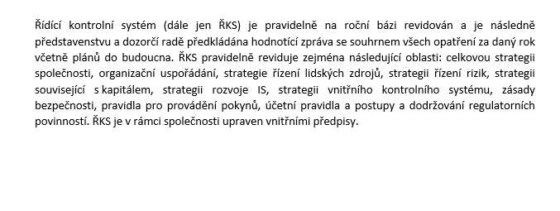
VI. Část 1
Údaje o ŘKS

Údaje o tom, jakým způsobem instituce dodržuje požadavky na řídicí a kontrolní systém
§ 11b odst. 6 zákona č. 21/1992 Sb. a čl. 96 směrnice 2013/36/EU
Informace platné k datu: | 2017-12-31

